【記載例】ｸﾚｰﾝ機能付ﾊﾞｯｸﾎｳ作業計画書
工事名 ： |  | ○○川右岸護岸その6工事
ｸﾚｰﾝ機能付ﾊﾞｯｸﾎｳ作業計画書 |  |  |  |  |  |  |  |  |  |  |  |  |  |  |  |  |  |  |  |  |  |  |  | 元請確認欄 |  |  |  |  |  |  |  |  |  |  |  |  |  |  |  | 施工会社確認欄 |  |  |  |  |  |  |  |  | 【作業場所及び作業方法】 ※平面図及び断面図（記入は手書きで構いません）

 |  |  |  |  |  |  |  |  |  |  |  |  |  |  |  |  |  |  |  |  |  |  |  | 統括安全 衛生責任者 |  |  |  |  | 元方安全 衛生管理者 |  |  |  |  | 現場担当者 |  |  |  |  |  | 安全衛生 責任者 |  |  |  | 現場担当者 |  |  |  |  |  | 機械の配置、場内運行経路、路肩対策、地盤の不同沈下対策、制限速度、埋設物・ブロック塀・架空線等の位置、立入禁止範囲、誘導員・見張人・監視員の配置、合図、安全通路、及び安全注意事項等を記入する。また、定格総荷重表を貼付し、条件下の使用可能範囲を赤色で明示する。
記入例
（荷役運搬機械併用）

自筆サイン
自筆サイン
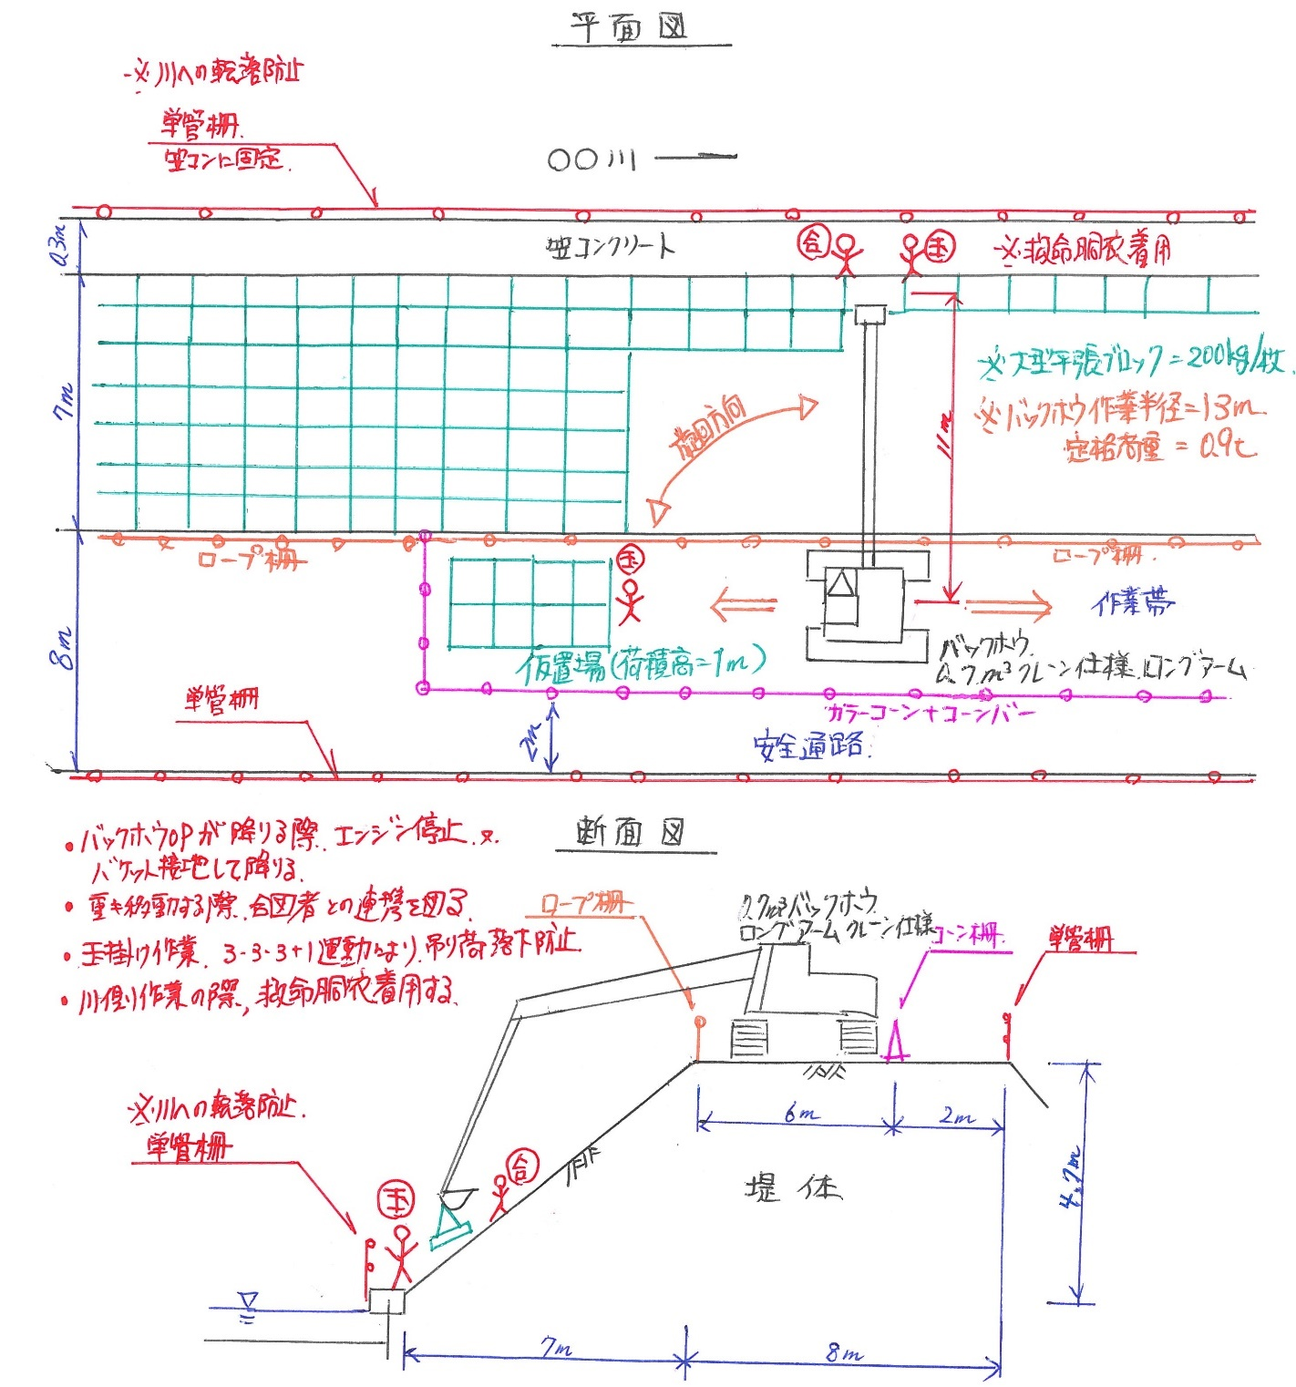
打合せ日 |  |  |  | 2017 |  | 年 |  | 9 |  | 月 |  | 19 |  | 日 |  | ( | 火 |  | )

施工会社名 |  |  |  | 株式会社 ○○組 |  |  |  |  |  |  |  |  |  |  |  |  |  |  | 職 長 名 (安全衛生責任者) |  |  |  |  |  |  |  | ○○ ○○ |  |  |  |  |  |  |  |  |  | 作成日 |  |  |  | 2017 |  | ． | 9 |  | ． | 15

 |  |  |  |  |  |  |  |  |  |  |  |  |  |  |  |  |  |  |  |  |  |  |  |  |  |  |  |  |  |  |  |  |  |  |  |  | 作成者 |  |  |  | ○○ ○○

作業内容 | 作 業 内 容 (ﾊﾞｯｸﾎｳ作業とｸﾚｰﾝ作業内容を記入) |  |  |  | 護岸法覆工 大型平張ブロック設置作業

 | 作 業 場 所 |  |  |  | №38～№54 |  |  |  |  |  |  |  |  |  |  |  |  |  |  |  |  |  |  |  |  |  |  |  |  |  |  |  |  |  |  | ※ |  | 人員配置･作業内容･作業場所等に変更がある場合、都度作成する。

 | 作業期間 |  |  |  | 2017 |  |  |  |  | 年 |  | 9 |  | 月 |  | 19 |  | 日 ～ |  |  |  | 2017 |  |  |  | 年 |  | 10 |  | 月 |  | 23 |  | 日

打合せ・確認・指示事項 | 現場条件 | 地 形 |  |  | ☐ |  | 平坦地 |  |  |  | ☐ |  | 傾斜地 |  |  |  | 地 盤 |  |  |  |  |  |  | ☐ |  | 堅固 |  |  |  | ☐ |  | 普通 |  |  |  | ☐ |  | 軟弱

 |  | 架空線等近接 |  |  | ☐ |  | 無し |  |  | ☐ |  | 有り |  |  | 有りの場合の対策 |  |  |  |  |  |  |  | 地盤から |  |  |  |  |  |  | ｍ

 |  | 埋 設 物 |  |  | ☐ |  | 無し |  |  | ☐ |  | 有り |  |  | 有りの場合の対策 |  |  |  |  |  |  |  | 地盤から |  |  |  |  |  |  | ｍ

 | 人員・機械配置 | 作業主任者名 ［業務名］ |  |  |  |  |  |  |  | □□ □□ |  |  |  |  |  |  |  |  | [ | － |  |  |  |  |  |  |  |  | ] |  |  |  |  |  |  |  |  |  | [ |  |  |  |  |  |  |  |  | ]

 |  | 使用機械・性能 |  |  |  | 機 種 |  |  |  |  |  |  | バックホウ |  |  |  |  |  |  |  |  |  |  |  |  | 規 格 |  |  |  |  |  |  | 0.7 |  |  |  | m3 |  | 定格荷重 |  |  |  |  | 2.9 |  |  |  | t

 |  | 作業条件 | 特定条件 |  |  |  |  | 吊り荷最大重量 (A) |  |  |  |  |  |  |  | 吊具重量 (B) |  |  |  |  |  |  |  | 最大吊上重量 (C) |  |  |  |  |  |  |  | 最大作業半径 |  |  |  |  |  |  |  |  | 定格総荷重×90% (D)

 |  |  | ① | 計画最大吊上荷重での作業時 |  |  |  | 入力値 |  |  |  | 0.2 |  |  | t | 入力値 |  |  |  | 0.0 |  |  | t | 算出式 A+B |  |  |  | 0.2 |  |  | t | D値のｸﾚｰﾝ性能表より |  |  |  |  | 14 |  |  | ｍ | 算出式 ｅ÷0.9 |  |  |  | 0.2 |  |  | t

 |  |  | ② | 計画最大作業半径での作業時 |  |  |  | 算出式 D-B |  |  |  | 0.9 |  |  | t | 入力値 |  |  |  | 0.0 |  |  | t | D |  |  |  | 0.9 |  |  | t | 入力値 |  |  |  |  | 13 |  |  | ｍ | ｸﾚｰﾝ性能表値×90% |  |  |  | 0.9 |  |  | t

 |  |  | 玉掛方法 |  |  |  |  | ☐ |  | 二本吊り |  |  |  | ☐ |  | 四本吊り |  |  |  | ☐ |  | クランプ吊り |  |  |  |  | ☐ |  | もっこ吊り |  |  |  | ☐ |  | 箱吊り |  |  |  | ☐ |  | 他〔 |  |  |  |  |  |  | 〕

 |  |  | 玉掛ワイヤロープ |  |  |  |  | 径 |  |  |  | ㎜ | 長さ |  |  |  |  | ｍ | 数量 |  |  |  |  | 本 | □ﾍﾞﾙﾄｽﾘﾝｸﾞ □ﾁｪｰﾝｽﾘﾝｸﾞ |  |  |  |  |  |  |  | 幅 (径) |  | 5.6 |  | ㎜ | 長さ |  |  | 2 | ｍ | 数量 |  |  | 2 |  | 本

 |  |  | 地盤養生方法 |  |  |  |  | ☐ |  | 転圧締固め |  |  |  |  | ☐ |  | 敷鉄板 |  |  |  | ☐ |  | 地盤改良 |  |  |  |  | ☐ |  | 良質盛土 |  |  |  |  | ☐ |  | その他 〔 |  |  |  |  |  |  |  |  |  |  | 〕

 |  | 使用機械 | 機械区分※ |  | 機 械 名 |  |  |  |  |  |  |  |  | 能 力 |  |  |  |  |  |  |  |  |  |  | 所属会社 |  |  |  |  |  |  |  | 運転手 |  |  |  |  |  |  |  | 資 格

 |  |  | ① |  | バックホウ |  |  |  |  |  |  |  |  | 0.7m3級ｸﾚｰﾝ仕様 |  |  |  |  |  |  |  |  |  |  | (株)○○組 |  |  |  |  |  |  |  | △△ △△ |  |  |  |  |  |  |  | 車両系，小移ク

 |  |  |  |  |  |  |  |  |  |  |  |  |  |  |  |  |  |  |  |  |  |  |  |  |  |  |  |  |  |  |  |  |  |  |  |  |  |  |  |  |  |  |  |  |  |  |  |  | 【元方の指導事項】

 |  |  | ※機械区分 ： ①整地・運搬・積込み用 ②掘削用 ③基礎工事用 ④締固め用 ⑤解体用 ⑥荷役運搬用（不整地運搬車、ダンプトラック、ショベルローダ、フォークリフト等） |  |  |  |  |  |  |  |  |  |  |  |  |  |  |  |  |  |  |  |  |  |  |  |  |  |  |  |  |  |  |  |  |  |  |  |  |  |  |  |  |  |  |  |  |  | 土砂崩壊､機械の転倒､架空線による感電及び埋設物・ブロック塀等の損壊等を防止するための技術上の指導事項(安衛法第29条の2) ※元請がリースした機械は、必ず職員が計画書の内容を運転者に周知する。

 |  | 職 務 |  |  | 所属会社名 |  |  |  |  |  | 氏 名 |  |  |  |  |  |  | 必要な資格 |  |  |  |  |  | 職 務 |  |  |  |  |  |  | 所属会社名 |  |  |  |  |  | 氏 名 |  |  |  |  |  | 必要な資格
 |  |  |  |  |  |  |  |  |  |  |  |  |  |  |  |  |  |  |  |  |  |  |  |  |  |  |  |  |  |  |  |  |  |  |  |  |  |  |  |  |  |  |  |  |  |  |  |  | 【遵守事項】 |  |  |  |  |  |  | （クレーン作業時）

 |  | 玉掛け |  |  | (株)○○組 |  |  |  |  |  | ◇◇ ◇◇ |  |  |  |  |  |  | 玉掛け |  |  |  |  |  | 玉掛け |  |  |  |  |  |  | (株)○○組 |  |  |  |  |  | ☆☆ ☆☆ |  |  |  |  |  | 玉掛け |  |  |  |  |  | ・ |  | 始業前点検を行うこと |  |  |  |  | ・ | ｸﾚｰﾝﾓｰﾄﾞON及び専用ﾌｯｸの使用(運転手)

 |  |  |  |  |  |  |  |  |  |  |  |  |  |  |  |  |  |  |  |  |  |  |  |  |  |  |  |  |  |  |  |  |  |  |  |  |  |  |  |  |  |  |  |  |  |  |  |  | ・ |  | 有資格者を配置すること（資格の確認は作業日毎に別途に行うこと） |  |  |  |  | ・ | 引抜き等作業時、定格荷重を超える作業禁止(運転手)
 |  | 合図者 |  |  | (株)○○組 |  |  |  |  |  | ×× ×× |  |  |  |  |  |  | －
 |  |  |  |  |  |  |  |  |  |  |  |  |  |  |  |  |  |  |  |  |  |  |  |  |  |  |  |  |  |  |  |  |  |  |  |  |  |  |  |  |  |  |  |  |  |  |  |  | ・ |  | 機械移送のための積卸しの際は平坦、堅固な場所で行うこと |  |  |  |  | ・ | 警報作動状態での本作業の継続禁止（運転手）

 | 安全対策 | 合図方法 |  |  |  |  | ☐ |  | 手合図 |  |  |  | ☐ |  | 無線 |  |  | ☐ |  | 旗 |  |  | ☐ |  | 笛 |  |  | ☐ |  | その他 〔 |  |  |  |  |  |  |  |  |  |  |  |  |  |  |  |  |  | 〕 | ・ |  | 修理作業時は指揮者を定め、必要に応じて安全支柱、安全ﾌﾞﾛｯｸを使用すること |  |  |  |  | ・ | 接地地盤強度の確認と敷鉄板等の使用（運転手）

 |  | 立入禁止措置 (接触防止措置) |  |  |  |  | ☐ |  | バリケード |  |  |  |  | ☐ |  | カラーコーン |  |  |  |  |  | ☐ |  | ロープ |  |  |  | ☐ |  | 監視人配置 |  |  |  |  | ☐ |  | その他 〔 |  |  |  |  |  |  |  |  |  |  | 〕 | ・ |  | 荷役運搬機械を使用する場合は運行経路の必要幅員を保持すること |  |  |  |  | ・ | 上部旋回体周辺への立入禁止措置（運転手）

 |  |  |  |  |  |  |  |  |  |  |  |  |  |  |  |  |  |  |  |  |  |  |  |  |  |  |  |  |  |  |  |  |  |  |  |  |  |  |  |  |  |  |  |  |  |  |  |  | ・ |  | 用途外使用を行う場合は別途計画を作成し、統責者の承認を得ること（安衛則164条） |  |  |  |  | ・ | 強風時の作業中止の決定（作業責任者）
 |  | 転倒・転落 防止措置 |  |  |  |  | ☐ |  | 標識の設置 |  |  |  |  | ☐ |  | 地盤の補強 〔 |  |  |  |  |  | 敷鉄板 |  |  |  |  |  | 〕 | 運行経路の 幅 員 |  |  |  |  |  | 6.0 |  |  | ｍ |  | 現場内制限速度 |  |  |  | 20 |  |  | ㎞/h
 |  |  |  |  |  |  |  |  |  |  |  |  |  |  |  |  |  |  |  |  |  |  |  |  |  |  |  |  |  |  |  |  |  |  |  |  |  |  |  |  |  |  |  |  |  |  |  |  | ・ |  | 運転席を離れる場合は作業装置を地上におろし、原動機を止め、逸走防止装置(ﾌﾞﾚｰｷ等)を行い、鍵を外し保管すること(傾斜地では適切な歯止めをすること)
 |  |  |  |  |  |  | ☐ |  | 誘導人配置 |  |  |  |  | ☐ |  | その他 〔 |  |  |  |  |  |  |  |  |  |  |  | 〕
 |  |  |  |  |  |  |  |  |  |  |  |  |  |  |  |  |  |  |  |  |  |  |  |  |  |  |  |  |  |  |  |  |  |  |  |  |  |  |  |  |  |  |  |  |  |  |  |  | ・ |  | 重機作業中に立入禁止範囲内に立入る必要が生じた場合は、運転手にその旨を会合図で伝え、機械の停止を確認した後に立入ること
 |  | 作業の方法 (指導･指示事項) |  |  | 元請記入欄 |  |  | 重機オペの周囲安全確認および死角に注意し作業すること
 |  |  |  |  |  |  |  |  |  |  |  |  |  |  |  |  |  |  |  |  |  |  |  |  |  |  |  |  |  |  |  |  |  |  |  |  |  |  |  |  |  |  |  |  |  |  |  |  | 【玉掛作業時の注意事項】

 |  |  |  |  |  |  |  |  |  |  |  |  |  |  |  |  |  |  |  |  |  |  |  |  |  |  |  |  |  |  |  |  |  |  |  |  |  |  |  |  |  |  |  |  |  |  |  |  | ① 用具の選定 |  |  | ② 玉掛けする |  | ③ 地切りする |  |  |  | ④ 荷から離れる |  | ⑤ 合図を行う
参加者確認 サイン |  | （作業関係者） |  |  | ※サインする空白がない場合、右側の空白にサインする |  |  |  |  |  |  |  |  |  |  |  |  |  |  |  |  |  |  |  |  |  |  |  |  |  |  |  |  |  |  |  |  |  |  |  |  | （周知日）

 |  |  |  |  |  |  |  |  |  |  |  |  |  |  |  |  |  |  |  |  |  |  |  |  |  |  |  |  |  |  |  |  |  |  |  |  |  |  |  |  |  | 2017-09-19
自筆サイン
 |  |  |  |  |  |  |  |  |  |  |  |  |  |  |  |  |  |  |  |  |  |  |  |  |  |  |  |  |  |  |  |  |  |  |  |  |  |  |  |  |  | （周知者）
 |  |  |  |  |  |  |  |  |  |  |  |  |  |  |  |  |  |  |  |  |  |  |  |  |  |  |  |  |  |  |  |  |  |  |  |  |  |  |  |  |  |  |  |  |  |  |  |  | ・ | 荷の質量に適したロ ープを使用する |  | ・ | ２点吊りをする | ・ | 荷のバランスを確認 |  |  | ・ | 全員、荷から離れる | ・ | 合図は大きく、はっきりと行う
 |  |  |  |  |  |  |  |  |  |  |  |  |  |  |  |  |  |  |  |  |  |  |  |  |  |  |  |  |  |  |  |  |  |  |  |  |  |  |  |  |  | ○○ ○○ |  |  |  |  |  |  | ・ | 荷の種類に合った用具を使用する |  | ・ | シャックル、あだ巻きで荷を締める | ・ | ロープの締まり具合を確認する |  |  | ・ | 荷に手を掛けない | ・ | 吊上げ、旋回はゆっくり行う
 |  |  |  |  |  |  |  |  |  |  |  |  |  |  |  |  |  |  |  |  |  |  |  |  |  |  |  |  |  |  |  |  |  |  |  |  |  |  |  |  |  |  |  |  |  |  |  |  | ・ | 台付けを使用しない |  | ・ | 吊り角度を60°以下にする | ・ | 荷崩れのおそれはないか確認する |  |  | ・ | 介錯ロープを使用する
※本帳票は、法律上作成義務があるため必要なものである。 |  |  |  |  |  |  |  |  |  |  |  |  |  |  |  |  |  |  |  |  |  |  |  |  |  |  |  |  |  |  |  |  |  |  |  |  |  |  |  |  |  |  |  |  |  |  |  |  |  |  |  |  |  |  |  |  | 廣安管様式 第3号-2(2018.8.1)

